2023_06_data
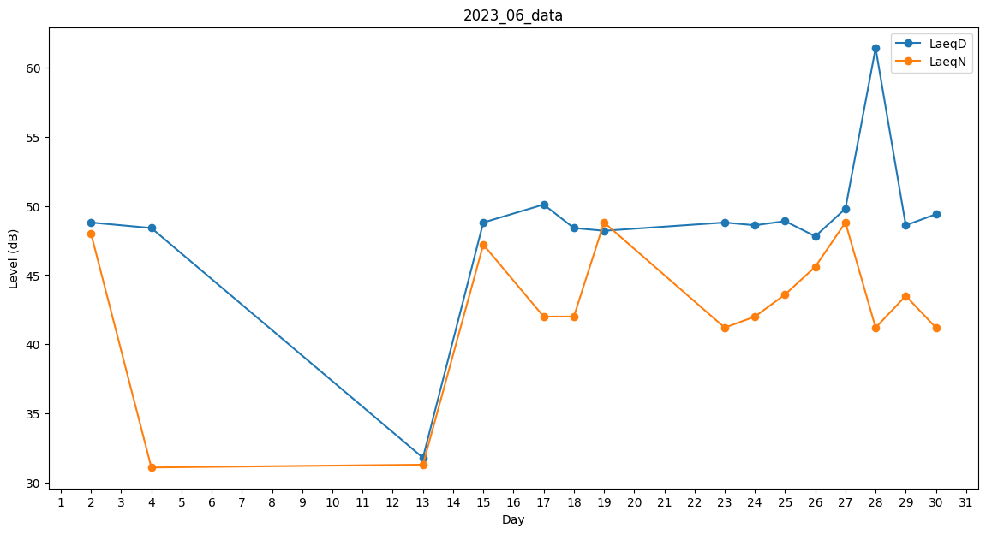
Day | LaeqD | LaeqN
1 | 47.2 | 0
2 | 48.8 | 48
3 | 47.4 | 0
4 | 48.4 | 31.1
5 | 0 | 31.3
6 | 43.6 | 0
7 | 0 | 0
8 | 0 | 0
9 | 0 | 37.2
10 | 0 | 0
11 | 0 | 0
12 | 0 | 0
13 | 31.8 | 31.3
14 | 0 | 44.4
15 | 48.8 | 47.2
16 | 0 | 31.3
17 | 50.1 | 42
18 | 48.4 | 42
19 | 48.2 | 48.8
20 | 49.6 | 0
21 | 41.6 | 0
22 | 49.5 | 0
23 | 48.8 | 41.2
24 | 48.6 | 42
25 | 48.9 | 43.6
26 | 47.8 | 45.6
27 | 49.8 | 48.8
28 | 61.4 | 41.2
29 | 48.6 | 43.5
30 | 49.4 | 41.2

